Hébergements privés
Location de chalets, villas, maisons, studios, chambres meublées ou appartements
Selon le règlement communal du 1er janvier 2023

 | Nom/adresse de l'immeuble
 | Nom du propriétaire

 | Locataire :
 | Nom et prénom
 | Date de naissance
 | Adresse exacte et pays de domicile
 | Nombre d'occupants de l'objet en location |  |  | Adultes (>16 ans)
 |  |  |  | Enfants (<16 ans)
 | Période de séjour : |  | du au

Calcul de la taxe

 | Au nombre de nuitées selon l'article 8 lettre a)
 |  | Nuitées adultes soumises à la taxe | 0 | à CHF 3.30 | CHF 0.00
 |  | Nuitées enfants soumises à la taxe | 0 | à CHF 2.30 | CHF 0.00
 |  |  |  | TOTAL | CHF 0.00
 | Au montant de la location selon l'article 8 lettre d)
 |  | Prix de location total net |  | CHF
 |  | Nombre de jours de location |  |  | 0

 |  | Location de 60 jours consécutifs ou moins
 |  | 15% du prix de location mensuel (min. CHF 80 par mois, ou CHF 20.00 par semaine)
 |  |  |  | CHF | #DIV/0!

 |  | Location de 61 jours consécutifs ou plus
 |  | 25% du prix de location mensuel (min. CHF 100.00) |  | CHF | 0.00
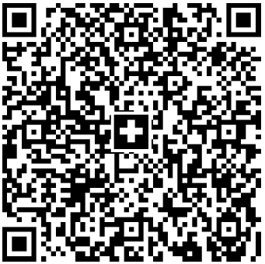
 | Signature du locataire :

 | Signature du propriétaire:

 |  |  |  | CH18 0900 0000 1800 3870 9

